Tablas indicadoras
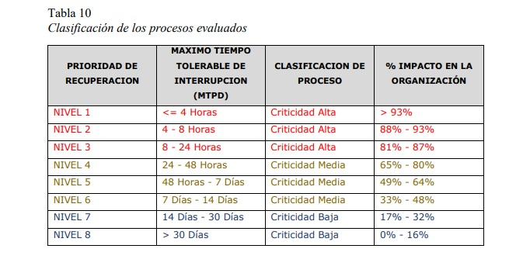

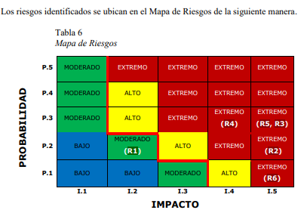

Analisis FODA
CONCLUSIÓNES FINALES FODA

Tras realizar un análisis FODA exhaustivo del software, se han identificado una serie de factores internos y externos que influyen en su desarrollo, implementación y posicionamiento en el mercado. A continuación se presenta un resumen de las principales conclusiones:



Contenido relevante: El curso cubre temas fundamentales como planeacion, estimacion, gestion de riesgos y seguimiento.
Mejora continua: Podemos actualizanos con las nuevas tecnologias

Enfoque practico: Trabajamos con herramientas com GitHub y Jira Software, lo que nos prepara para el mundo laboral

Mas practica: Faltan algunos temas por dominar a la hora de realizar la planeacion y organizacion, meterse bien en el tipo de administrador para realizar u organizar un proyecto
Cambios tecnologicos: Constantemente las tecnologias y herrmiantas se van actualizando lo que hace que los proyectos se puedan volver obsoletos

